Plan1
Avaliação e Trabalho de Geografia

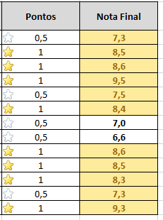
Alunos | Nota da Prova Unificada | Nota do Trabalho | Média | Pontos | Nota Final
Andréa Pereira Nunes | 7 | 6.5 |  |  |  | Andréa Pereira Nunes
Beatriz Gonçalves | 6.5 | 8.5 |  |  |  | Beatriz Gonçalves
Carlos Menezes | 8.25 | 7 |  |  |  | Carlos Menezes
Daniele Ferreira | 9 | 8 |  |  |  | Daniele Ferreira
Fábio Fernando Fernandez | 6.5 | 7.5 |  |  |  | Fábio Fernando Fernandez
Lauro Forte | 8.75 | 6 |  |  |  | Lauro Forte
Miguel Candiz | 5 | 8 |  |  |  | Miguel Candiz
Paula Silva | 5.75 | 6.5 |  |  |  | Paula Silva
Rafael Moura | 7 | 8.25 |  |  |  | Rafael Moura
Rosimeire Souza | 7.5 | 7.5 |  |  |  | Rosimeire Souza
Tarcilia Bittencourt | 5 | 9.5 |  |  |  | Tarcilia Bittencourt
Tania Barione | 6.5 | 7 |  |  |  | Tania Barione
Verônica Damasceno | 8.5 | 8 |  |  |  | Verônica Damasceno

Se a média for maior que 7, o aluno recebe 1 ponto, senão 0,5 ponto
Maior nota
Menor nota

